Layout Screen
Detail Design | Project | ASOFT - ERP.NET | ID Screen | WF0011 | Created By | Thanh Sơn | Updated By | Thị Phượng
 | Module | ASOFT-WM | Name Screen | Cập nhật phiếu nhập kho | Created Date | 2015-06-19 | Updated Date | 2016-01-12

Đơn hàng bán
...
Layout Screen |  |  |  |  |  |  | OverView
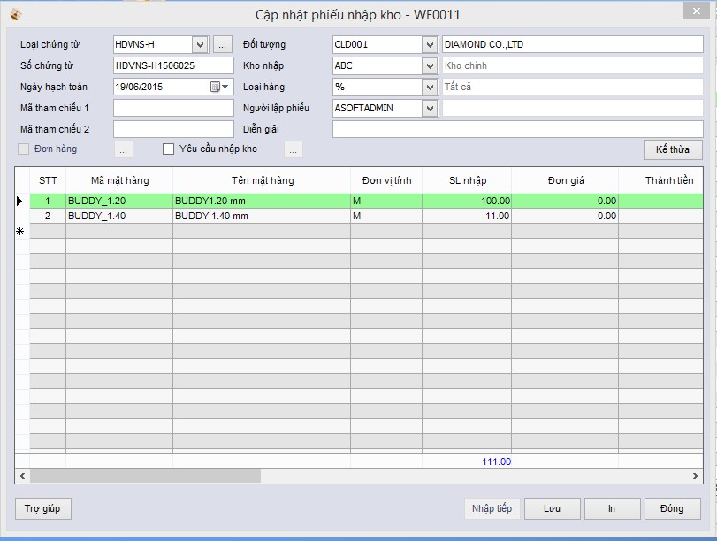 |  |  |  |  |  |  | Sử dụng màn hình này để:
 |  |  |  |  |  |  | Lập phiếu nhập kho
 |  |  |  |  |  |  | Flow Screen
Bổ sung cột mã vạch thùng trước cột mã vạch
Bổ sung cột số lượng thùng trước cột số lượng nhập
 |  |  |  |  |  |  | [ASOFT-WM]

